業務フロー凡例
システム名 |  |  | システム種別 |  | 基本設計書 |  | 作成者 | 作成日 | 更新者 | 更新日 | 版数
POSサーバー |  |  | POSサーバー |  |  |  | LoiLV | 2023-06-07 | LoiLV | 2024-06-12 | 0.41

機能カテゴリ |  | 22_クレジット小計割引設定 |  | 項目 |  | 概要設計書 | 業務フロー凡例

 | ●1_レジ内

●●
画面表示
●●
モーダル表示

●●
処理機能
本来なら、処理内で分岐もあるとは思いますが、今回は、分岐処理についても、一括で処理機能と定義しています。
●●
音声ファイル

 | ●1_レジ周辺機器

セカンドディスプレイ
●●
セカンドディスプレイ画面表示
スキャナー
●●
スキャナー

スキャナー
自動釣銭機
●●
自動釣銭機
プリンター
●●

磁気カードリーダー
磁気カードリーダー
エフケイシステム 両面双方向読み取り MJR-100

 | ●外部連携

●●
API連携
本来ならDBですが、DBの意味で使用しています。
●●
他の機能への連携

●●
端末内DB
設定関連などのDB
最新
ボタン名

最新
分岐・判定

●●
他の機能部門への連携

機能概要
システム名 |  |  | システム種別 |  | 基本設計書 |  | 作成者 | 作成日 | 更新者 | 更新日 | 版数
POSサーバー |  |  | POSサーバー |  |  |  | LoiLV | 2024-05-21 | LoiLV | 2024-06-12 | 0.41

機能カテゴリ |  | 22_クレジット小計割引設定 |  | 項目 |  | 概要設計書 | 機能概要

 | 22 クレジット小計割引設定
 |  |  |  |  |  |  |  |  |  |  |  | 1
 |  |  |  |  |  |  |  |  |  |  |  | 2
X1_メニュー機能
 |  |  |  |  |  |  |  |  |  |  |  | 3
 |  |  |  |  |  |  |  |  |  |  |  | 4
 |  |  |  |  |  |  |  |  |  |  |  | 5
 |  |  |  |  |  |  |  |  |  |  |  | 6
22 クレジット小計割引設定
 |  |  |  |  |  |  |  |  |  |  |  | 7
 |  |  |  |  |  |  |  |  |  |  |  | 8
 |  |  |  |  |  |  |  |  |  |  |  | 9
 |  |  |  |  |  |  |  |  |  |  |  | 10
 |  |  |  |  |  |  |  |  |  |  |  | 11
店舗情報をタッチすると共通機能を実行する。
各ユーザーのstoreIdに基づいて、各店舗に該当する店舗一覧を取得する。
storeId = 09999の場合、全ての店舗一覧を取得する。
 |  |  |  |  |  |  |  |  |  |  |  | 12
SC2201
クレジット小計割引設定画面
 |  |  |  |  |  |  |  |  |  |  |  | 13
 |  |  |  |  |  |  |  |  |  |  |  | 14
 |  |  |  |  |  |  |  |  |  |  |  | 15
 |  |  |  |  |  |  |  |  |  |  |  | 16
店舗一覧表示モダール
1つの店舗のみ選択可能
顧客が選択した店舗を保存する。SC2201_クレジット小計割引設定画面に戻ると、観客が選択した店舗を表示する。SCX0101_メインメニュー画面に戻ると、顧客が選択した店舗をクリアする。
 |  |  |  |  |  |  |  |  |  |  |  | 17
 |  |  |  |  |  |  |  |  |  |  |  | 18
画面初期化
店舗情報（ヘッダー）
 |  |  |  |  |  |  |  |  |  |  |  | 19
 |  |  |  |  |  |  |  |  |  |  |  | 20
 |  |  |  |  |  |  |  |  |  |  |  | 21
 |  |  |  |  |  |  |  |  |  |  |  | 22
 |  |  |  |  |  |  |  |  |  |  |  | 23
 |  |  |  |  |  |  |  |  |  |  |  | 24
MD0101
店舗一覧モダール
 |  |  |  |  |  |  |  |  |  |  |  | 25
・「決定」ボタン：KN2201_クレジット小計割引日一覧取得機能を実行する
・「取消」ボタン: モダールを閉じてSCX101_メインメニュー画面に戻る。
 |  |  |  |  |  |  |  |  |  |  |  | 26
 |  |  |  |  |  |  |  |  |  |  |  | 27
 |  |  |  |  |  |  |  |  |  |  |  | 28
 |  |  |  |  |  |  |  |  |  |  |  | 29
 |  |  |  |  |  |  |  |  |  |  |  | 30
決定
取消
クレジット小計割引日一覧取得APIを実行する。
・IDが09999の店舗を選択した場合、以下のように実行する。
+除外店舗の状態を含む全店舗の一覧を取得する。
+IDが09999の店舗の割引日一覧を取得する。
・IDが09999以外の店舗を選択した場合、その店舗の割引日一覧のみを取得する。
 |  |  |  |  |  |  |  |  |  |  |  | 31
 |  |  |  |  |  |  |  |  |  |  |  | 32
 |  |  |  |  |  |  |  |  |  |  |  | 33
 |  |  |  |  |  |  |  |  |  |  |  | 34
22
 |  |  |  |  |  |  |  |  |  |  |  | 35
 |  |  |  |  |  |  |  |  |  |  |  | 36 | SC2201_クレジット小計割引設定画面
 |  |  |  |  |  |  |  |  |  |  |  | 37
KN2201
クレジット小計割引日一覧取得機能
AP2201
クレジット小計割引日一覧取得
画面初期化：
・ヘッダー：「CSV」ボタン、「印刷」ボタン：無効
・[本日]項目：現在日を表示し、状態を無効にする。
・[一般小計割引率]項目：割引率を表示し、最大2文字入力する。
・[対象日付]:
‣割引日を1から31までの範囲で入力する。
‣数字のみ入力可能、最大2文字
・[設定曜日]:
‣割引を適用する曜日を選択する。
‣複数の曜日選択可能。
・[F09:確定]ボタン、[F04:クリア]ボタン：有効
・MD0101_店舗一覧モダールでstoreId = 09999の店舗を選択した場合、[除外店舗]エリアを表示する。storeId が09999以外の店舗を選択した場合、[除外店舗]エリアを表示しない。
‣店舗一覧は「コード：名称」形式で表示し、コードの昇順に並べ替える。以前の保存除外店舗の値に従って各店舗項目をチェックする。
‣ [全選択]ボタンをタッチすると、全ての店舗にチェックを入れる。
‣[全解除]ボタンをタッチすると、全ての店舗にチェックを外す。
アクション：
・[F04:クリア]ボタンをタッチすると、KN2201_クレジット小計割引日一覧取得機能を実行する。[毎月かかる日]項目に新しいデータを埋め込む。
・[F09:確定]ボタンをタッチすると、KN2202_クレジット小計割引日更新機能を実行する。
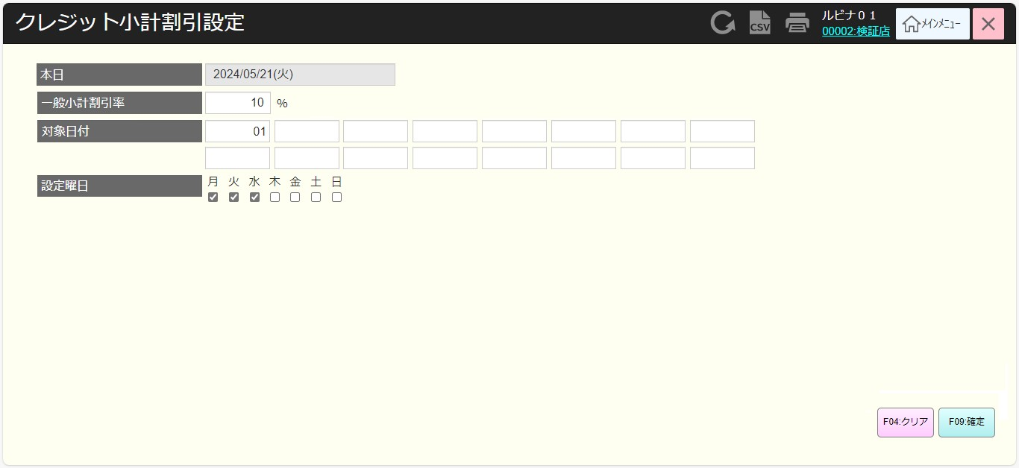
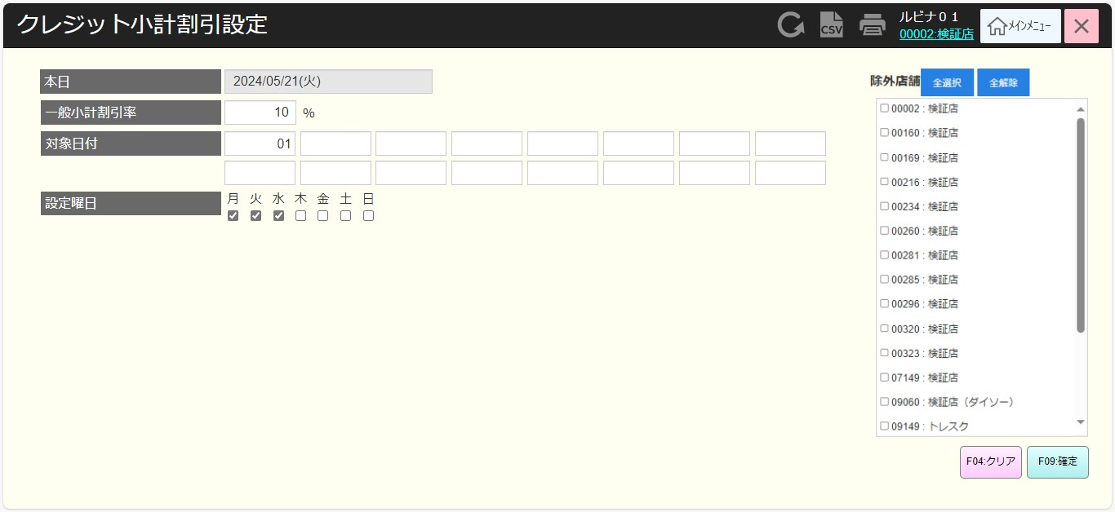
 |  |  |  |  |  |  |  |  |  |  |  | 38
 |  |  |  |  |  |  |  |  |  |  |  | 39
 |  |  |  |  |  |  |  |  |  |  |  | 40
 |  |  |  |  |  |  |  |  |  |  |  | 41
 |  |  |  |  |  |  |  |  |  |  |  | 42
 |  |  |  |  |  |  |  |  |  |  |  | 43
 |  |  |  |  |  |  |  |  |  |  |  | 44
SC2201
クレジット小計割引設定画面
 |  |  |  |  |  |  |  |  |  |  |  | 45
 |  |  |  |  |  |  |  |  |  |  |  | 46
 |  |  |  |  |  |  |  |  |  |  |  | 47
 |  |  |  |  |  |  |  |  |  |  |  | 48
 |  |  |  |  |  |  |  |  |  |  |  | 49
 |  |  |  |  |  |  |  |  |  |  |  | 50
 |  |  |  |  |  |  |  |  |  |  |  | 1
 |  |  |  |  |  |  |  |  |  |  |  | 2
 |  |  |  |  |  |  |  |  |  |  |  | 3
 |  |  |  |  |  |  |  |  |  |  |  | 4
 |  |  |  |  |  |  |  |  |  |  |  | 5
 |  |  |  |  |  |  |  |  |  |  |  | 6
F09:確定
全選択
全解除
F04:クリア
 |  |  |  |  |  |  |  |  |  |  |  | 7
 |  |  |  |  |  |  |  |  |  |  |  | 8
 |  |  |  |  |  |  |  |  |  |  |  | 9
 |  |  |  |  |  |  |  |  |  |  |  | 10
 |  |  |  |  |  |  |  |  |  |  |  | 11
22
 |  |  |  |  |  |  |  |  |  |  |  | 12
 |  |  |  |  |  |  |  |  |  |  |  | 13
KN2202
クレジット小計割引日更新機能
AP2202
クレジット小計割引日更新
 |  |  |  |  |  |  |  |  |  |  |  | 14
・バリデーションチェックNG：
●入力した日付が重複している場合、重複日付エラーモーダルが表示される。メッセージ：毎月かかる日に重複があります。
●無効な日付を入力した場合（日付を「0」で入力するか、31より大きい日付を入力する）、無効な割引日エラー モーダルを表示する。メッセージ: 1~31の範囲で入力してください。
・バリデーションチェックOK：データを更新する。
●割引日が変更されていない場合、変更データがない通知モダールを表示する。
●MD0101_店舗一覧モダールでstoreId = 09999の店舗を選択した場合、以下のように実行する。
▸除外店舗一覧に属しない店舗の割引日を更新する。除外店舗はチェックを入れた店舗となる。
▸割引除外店舗の状態を更新する。
▸更新が成功したら、KN2203_csvデータ出力機能を実行する。
●09999以外の店舗を選択した場合、MD0101で選択した店舗のデータのみを更新する。MD0101で選択した店舗の除外店舗の値を再度更新する。
割引日はそれ以降の全て月に適用される。
・バッチを実行してクレジット小計割引日を設定する。
会社のクレジットカードを使用する顧客に直接割引を適用する。たとえば、カスミ会社の店舗で購入した場合、カスミクレジットカードが適用される。
 |  |  |  |  |  |  |  |  |  |  |  | 15
 |  |  |  |  |  |  |  |  |  |  |  | 16 | 割引日一覧CSVファイル
 |  |  |  |  |  |  |  |  |  |  |  | 17
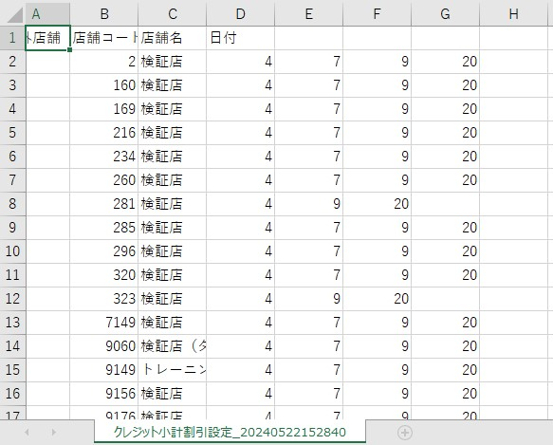
 |  |  |  |  |  |  |  |  |  |  |  | 18
 |  |  |  |  |  |  |  |  |  |  |  | 19
バリデーションチェックNG
バリデーションチェックOK
 |  |  |  |  |  |  |  |  |  |  |  | 20
 |  |  |  |  |  |  |  |  |  |  |  | 21
 |  |  |  |  |  |  |  |  |  |  |  | 22
 |  |  |  |  |  |  |  |  |  |  |  | 23
MD_ERROR
バリデーションチェックNGのモダール
09999店舗
09999以外の店舗
 |  |  |  |  |  |  |  |  |  |  |  | 24
 |  |  |  |  |  |  |  |  |  |  |  | 25
 |  |  |  |  |  |  |  |  |  |  |  | 26
 |  |  |  |  |  |  |  |  |  |  |  | 27
はい
KN2203
csvデータ出力機能
AP2201
クレジット小計割引日一覧取得
 |  |  |  |  |  |  |  |  |  |  |  | 28
 |  |  |  |  |  |  |  |  |  |  |  | 29
 |  |  |  |  |  |  |  |  |  |  |  | 30
 |  |  |  |  |  |  |  |  |  |  |  | 31
 |  |  |  |  |  |  |  |  |  |  |  | 32
 |  |  |  |  |  |  |  |  |  |  |  | 33
22
 |  |  |  |  |  |  |  |  |  |  |  | 34
 |  |  |  |  |  |  |  |  |  |  |  | 35
 |  |  |  |  |  |  |  |  |  |  |  | 36
 |  |  |  |  |  |  |  |  |  |  |  | 37
 |  |  |  |  |  |  |  |  |  |  |  | 38
・全店舗の割引日一覧を取得する。
・全店舗の割引日をCSVファイルで出力する。
 |  |  |  |  |  |  |  |  |  |  |  | 39
 |  |  |  |  |  |  |  |  |  |  |  | 40
 |  |  |  |  |  |  |  |  |  |  |  | 41
 |  |  |  |  |  |  |  |  |  |  |  | 42
 |  |  |  |  |  |  |  |  |  |  |  | 43

